Цены опт
Осень-2016
 |  | ООО "Самая лучшая одежда"
 |  | 426006, г.Ижевск , Телегина 30 |  |  |  |  | Бесплатная доставка наземным транспортом при заказе от 20 000 рублей
 |  | Позвоните нам! |  |  |  |  | Минимальная сумма заказа 10 000 рублей
 |  | (3412)655-071, 655-072 |  |  |  |  | http://raiberi.com/optom/

Фото | Артикул | Состав | Цвет | Описание | Базовая цена | При заказе от 50 тысяч руб. - 5% скидки | При заказе от 100 тысяч руб. - 10% скидки | При заказе от 250 тысяч руб. - 15% скидки | Сделайте Ваш выбор (проставьте количество размерных рядов в соответствующих полях таблицы)
 |  |  |  |  |  |  |  |  | 42-48 | 50-52 | 54-56
Комета
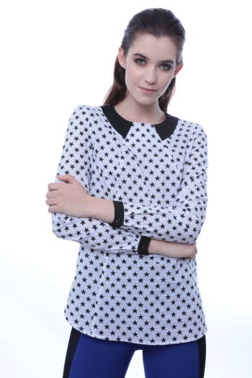 | БЛУЗКА СИЯНИЕ ЗВЕЗД 1141/28М178/1 | Хлопок 100% | «Звезды» | Свободная удлиненная блузка из хлопка с модным принтом «звезды». Низ фигурный, рукав длинный на манжете. По горловине подрез в виде отложного воротника из контрастной по цвету ткани. Застежка сзади в среднем шве спинки на одну пуговицу. | 2600 | 2,470р. | 2,340р. | 2,210р.
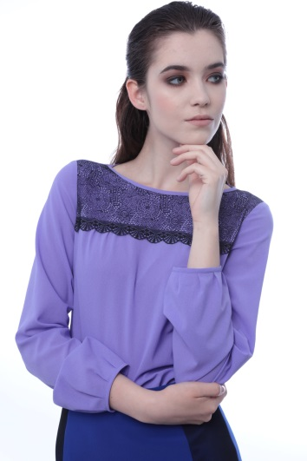 | БЛУЗКА КАССИОПЕЯ 1511/39М179/1 | Полиэстер 100% | Лиловый | Женственная блузка из тонкого крепа сочного лилового цвета. Плечевой пояс оформлен нежным кружевом с фестоном по краю. Вырез горловины «лодочка». Рукав до линии запястья, с мягкими складочками по низу. | 2580 | 2,451р. | 2,322р. | 2,193р.
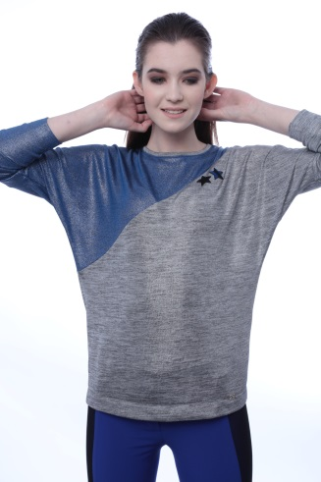 | БЛУЗКА ЗВЕЗДНАЯ ПЫЛЬ 1653/9М180/1 | вискоза 25%, полиэстер 70%, лайкра 5%. | серебро+синий | Свободная блузка из трикотажного полотна с металлизированным напылением, с диагональным подрезом как на полочке, так и на спинке, выполнен из отделочной ткани. Рукав цельновыкроеный. Блузка декорирована двумя звездочками | 2400 | 2,280р. | 2,160р. | 2,040р.
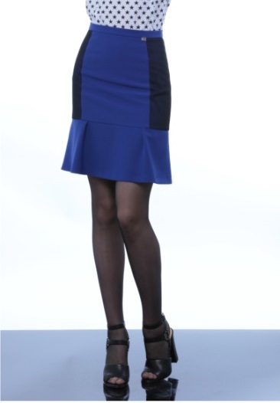 | ЮБКА ГРАВИТАЦИЯ 2533/26М67/1 | основная ткань: полиэстер 70%, вискоза 27%, эластан 3%. Подклад: вискоза 50%, полиэстер 50%. | электрик | Кокетливая юбочка из костюмной ткани цвета электрик, выше колена. Юбка с отрезным воланом, с мягкими неглубокими расходящимися складками. Бочок юбки декорирован сеткой в виде лампасов. | 2570 | 2,442р. | 2,313р. | 2,185р.
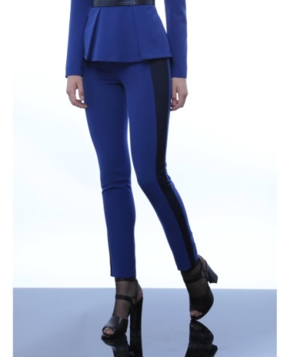 | БРЮКИ БЕСКОНЕЧНОСТЬ 3533/26М29/1 | полиэстер 70%, вискоза 27%, эластан 3%. | электрик | Узкие брюки «дудочки» из костюмной ткани с эластаном, цвета электрик. Вертикальный подрез. Линия талии слегка занижена, спереди застежка на укрепленную молнию. Моделирующие фигуру вертикальные подрезы выполнены наложением сетки на основную ткань. Длина брюк – до щиколотки. | 2990 | 2,841р. | 2,691р. | 2,542р.
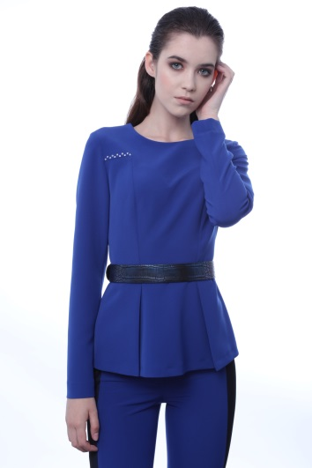 | ЖАКЕТ ЭНЕРГИЯ КОСМОСА 4533/26М96/1 | полиэстер 70%, вискоза 27%, эластан 3%. | электрик | Легкий жакет без подклада приталенного силуэта из костюмной ткани с четкими графичными линиями. Линия талии подчеркнута широким поясом цвета «металлик», входящим в комплект. Линия рельефа полочки очерчена металлическими клеевыми стразами. Застежка в среднем шве спинки на потайную молнию. | 3310 | 3,145р. | 2,979р. | 2,814р.
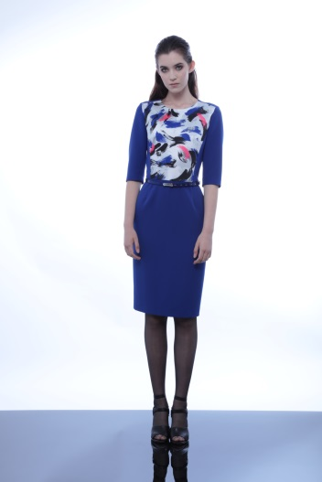 | ПЛАТЬЕ КОМЕТА 5533/26М140/1 | полиэстер 70%, вискоза 27%, эластан 3%. | электрик | Платье футляр из костюмной ткани цвета «электрик». Лиф полочки оформлен принтовым жаккардом. Рукав втачной до локтя. Застежка в среднем шве спинки. Ремень входит в комлпект. | 3780 | 3,591р. | 3,402р. | 3,213р.
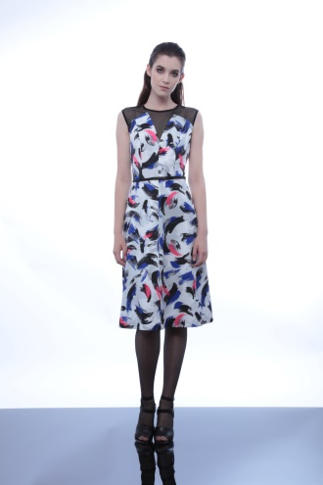 | ПЛАТЬЕ ГАЛАКТИКА 5522/1М138/1 | полиэстер 80%, вискоза 20%. | "комета" | Женственное платье из принтового жаккарда, с эффектом корсета. Плечевой пояс декорирован фигурной кокеткой из черной сетки. Юбка расширенная, длиной за колено. Ремень входит в коплект. | 3380 | 3,211р. | 3,042р. | 2,873р.
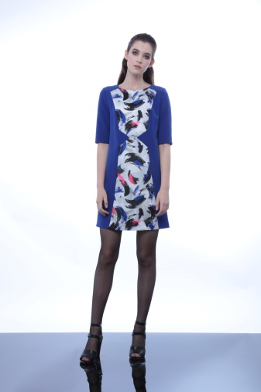 | ПЛАТЬЕ МЛЕЧНЫЙ ПУТЬ 5533/26М139/1 | Основная ткань: полиэстер 70%, вискоза 27%, эластан 3%. отделочная ткань: полиэстер 80%, вискоза 20% | электрик | Прямое короткое платье, полочка оформлена стройнящими линиями и выполнена из принтового жаккарда. Рукав двухшовный до локтя. Застежка сзади на потайную молнию. | 3550 | 3,373р. | 3,195р. | 3,018р.

Фото | Артикул | Состав | Цвет | Описание | Базовая цена | При заказе от 50 тысяч руб. - 5% скидки | При заказе от 100 тысяч руб. - 10% скидки | При заказе от 250 тысяч руб. - 15% скидки | 42-48 | 50-52 | 54-56
ГОРОДСКАЯ ЛЕДИ
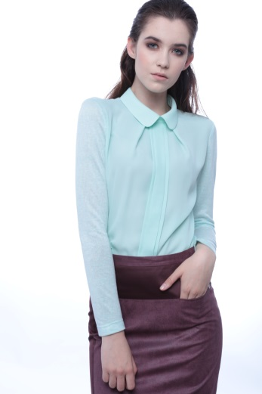 | БЛУЗКА ГОРОДСКОЕ УТРО 1663/19М181/1 | ментоловый | Состав основной ткани: хлопок 70%, полиэстер 30%; отделочной – полиэстер 100%. | Женственная блузка с креповой полочкой и комфортными рукавами и спинкой из мягкого трикотажа. Центр полочки оформлен строго заутюженными защипами, воротник отложной на стойке. Застежка в верхней части спинки. | 2,580р. | 2,451р. | 2,322р. | 2,193р.
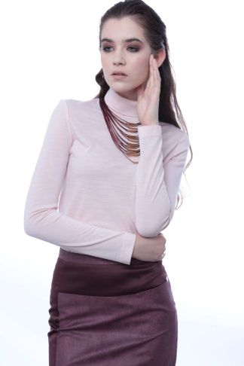 | БЛУЗКА СТОЛИЧНЫЙ ПОДХОД 1672/1М25/1 | акрил 70%, шерсть 30% | Нежно-розовый | Водолазка приталенного силуэта малого объема из мягкого трикотажа. Горловина обработана широкой стойкой с отворотом. Длина блузки до линии бедер, рукав по форме руки до запястья. | 1,290р. | 1,226р. | 1,161р. | 1,097р.
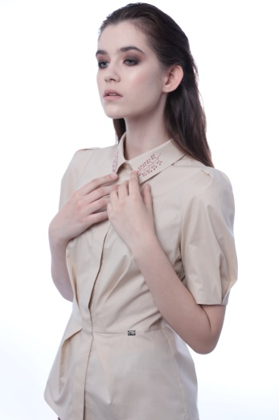 | БЛУЗКА ГОРОДСКАЯ ЛЕДИ 1143/20М150/1 | хлопок 97% эластан 3% | телесный | Строгая хлопковая блузка приталенного силуэта с эффектными драппировками по талии и рукавам. Рубашечный воротник, супатная застежка, отрезная талия на полочке. Длина блузки чуть выше линии бедер, рукав до локтя. Воротник декорирован вышивкой. | 2,150р. | 2,043р. | 1,935р. | 1,828р.
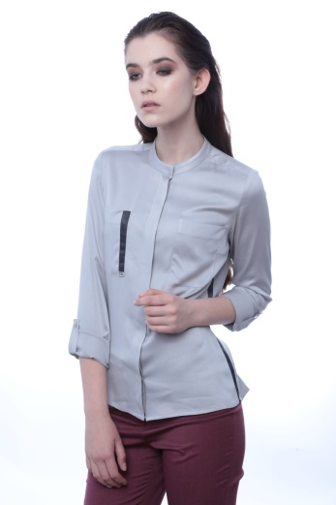 | БЛУЗКА НЕБО ЛОНДОНА 1713/5М105/1 | вискоза 97%, эластан 3%. | светло-серый | Строгая лаконичная блузка умеренного объема, полуприлегающего силуэта. На полочке накладные карманы. Застежка супатная. Горловина обработана узкой стойкой. Рукав длинный, с возможностью отвернуть и закрепить патой. Низ изделия фигурный | 2400 | 2,280р. | 2,160р. | 2,040р.
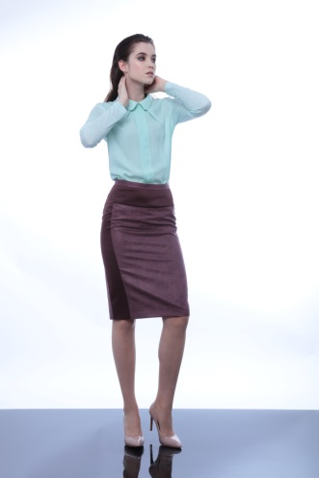 | ЮБКА ГЕОМЕТРИЯ 2531/13М68/1 | основная ткань: полиэстер 100%, подклад: вискоза 50%, полиэстер 50%. | бургунди | Юбка – «карандаш» из текстильной кожи с контрастной отделкой боковой части переднего полотнища. В шве подреза удобный кармашек. Застежка и шлица в среднем шве заднего полотнища, верхний срез с притачным поясом. Юбка на подкладке длиной до середины колена. | 2,860р. | 2,717р. | 2,574р. | 2,431р.
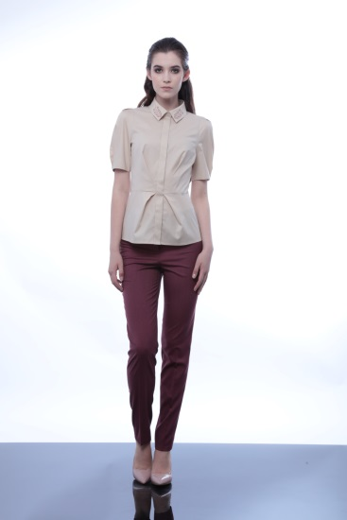 | БРЮКИ ЭФФЕКТНЫЙ ВЫХОД 3733/22М30/1 | вискоза 28%, полиэстер 70%, спандекс 2%. | марсала | Классические брюки благородного цвета «марсала» слегка зауженные книзу. Застежка на укрепленную молнию спереди. Верхняя часть оформлена притачным поясом с двойной фиксацией на пуговицу и крючок. | 2,700р. | 2,565р. | 2,430р. | 2,295р.
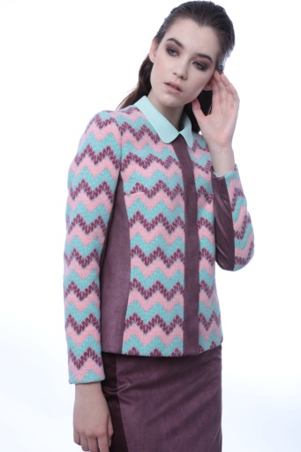 | ЖАКЕТ ЦЕНТР ВНИМАНИЯ 4652/2М98/1 | основная ткань: шерсть 20%, полиэстер 80%; подклад: вискоза 50%, полиэстер 50% | миссони | Красочный жакетик из плотного ажурного трикотажа комбинированный с текстильной кожей. Вертикальные кожаные детали стройнят силуэт, а детали из трикотажа не стесняют движений. Горловина округлой формы, застежка на магнитные кнопки. | 4,500р. | 4,275р. | 4,050р. | 3,825р.
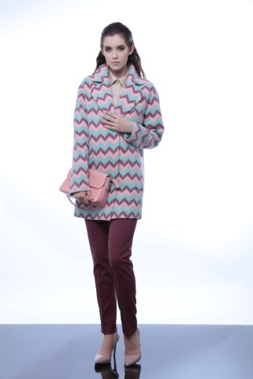 | ПАЛЬТО МЕГАПОЛИС 9652/2М97/1 | основная ткань: шерсть 20%, полиэстер 80%; подклад: вискоза 50%, полиэстер 50% | миссони | Эффектное пальто в стиле оверсайз из плотного ажурного трикотажного полотна. Объемное пальто с большим английским воротником и накладными карманами, мягкая линия плеча и рубашечный рукав. Пальто на подкладке длиной до середины бедра. | 6,470р. | 6,147р. | 5,823р. | 5,500р.
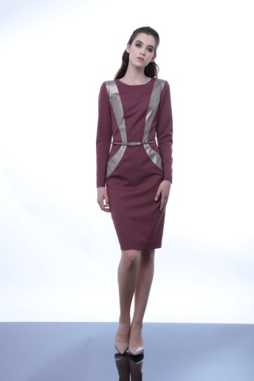 | ПЛАТЬЕ КАРЬЕРИСТКА 5733/22М141/1 | основная ткань: вискоза 28%, полиэстер 70%, спандекс 2%; подклад – вискоза 50%, полиэстер 50%. | бургунди | Платье – «футляр» глубокого цвета «марсала» с отделкой из текстильной кожи и ремешком. Фигурные вставки из кожи моделируют и стройнят силуэт, ремешок завершает образ. Платье на подкладке длиной за колено. | 4,190р. | 3,981р. | 3,771р. | 3,562р.
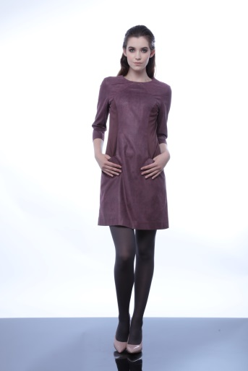 | ПЛАТЬЕ МНОГОГРАННОСТЬ 5531/13М142/1: | основная ткань: полиэстер 100%, подклад: вискоза 50%, полиэстер 50%. | бургунди | Минималистичное платье из текстильной кожи – тренд этого сезона! Прямой силуэт, простые и понятные конструктивные линии, боковые карманы делают его удобным и незаменимым в любой ситуации. Стройные очертания силуэту задают контрастные боковые части полочки и нижняя часть рукава. Рукав длиной ¾, платье на 10 см выше колена на подкладке. | 4,480р. | 4,256р. | 4,032р. | 3,808р.

Фото | Артикул | Состав | Цвет | Описание | Базовая цена | При заказе от 50 тысяч руб. - 5% скидки | При заказе от 100 тысяч руб. - 10% скидки | При заказе от 250 тысяч руб. - 15% скидки | 42-48 | 50-52 | 54-56

голливудская мечта
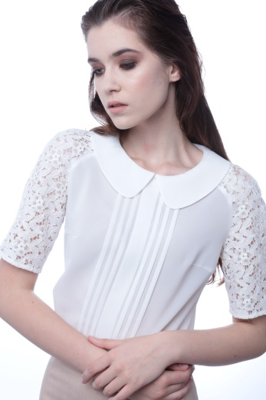 | БЛУЗКА МИССИЯ ВЫПОЛНИМА 1142/4М183/1 | основная ткань: полиэстер 100%, отделочная ткань: хлопок 80%, полиэстер 20% | экрю | Женственная блузка из легкого креп-шифона и нежного кружева. Полочка декорирована широкими защипами. Вырез горловины оформлен отложным воротником. Рукава «реглан» выполнены из кружева. | 2,410р. | 2,290р. | 2,169р. | 2,049р.
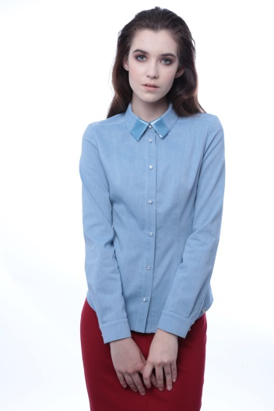 | БЛУЗКА КЕЙТ МОСС 1153/9М182/1 | хлопок 60%, вискоза 37%, эластан 3%. | голубой | Джинсовая рубашка – базовая вещь женского гардероба, подходит ко всему, уместна в любой ситуации! Дизайнерскую нотку вносят декоративные вставки из пайеток на воротнике и пуговки с глазком. Линия низа рубашки фигурная, длиной до линии бедер. | 2,860р. | 2,717р. | 2,574р. | 2,431р.
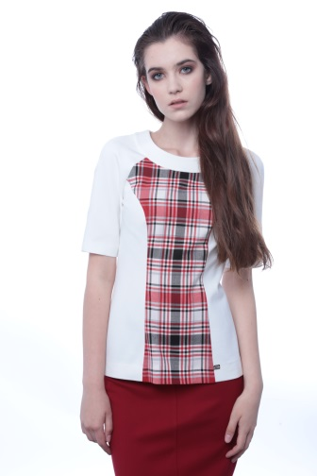 | БЛУЗКА ЗВЕЗДНАЯ АЛЛЕЯ 1663/21М184/1 | Хлопок 75%, полиэстер 22%, лайкра 3% | молочный | Комфортная блузка из трикотажного полотна, нежного молочного цвета. Центральная часть переда выполнена из отделочной ткани в красную клетку. Длина блузки чуть выше линии бедер, рукав комбинированного кроя. | 2,620р. | 2,489р. | 2,358р. | 2,227р.
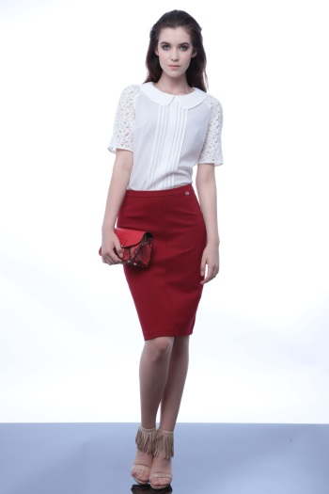 | ЮБКА ИДЕАЛЬНАЯ ПОХОДКА 2663/20М69/1 | Вискоза 65%, полиэстер 30%, лайкра 5%. | красный | Юбка «карандаш» из плотного трикотажного полотна. Спереди и сзади средние швы. Верхний срез с притачным поясом. Изделия без подклада. | 1,970р. | 1,872р. | 1,773р. | 1,675р.
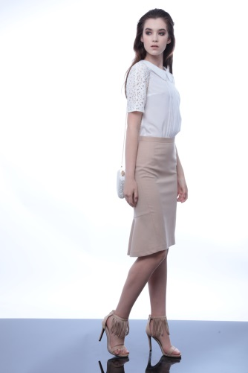 | ЮБКА БРЕДЖЕЛИНА 2733/21М72/1 | Основная ткань: вискоза 28%, полиэстер 70%, спандекс 2% Подклад: Вискоза 50%, полиэстер 50%. | беж | Юбочка силуэта «рыбка» из благородной костюмной ткани бежевого цвета. Смещеный боковой шов стройнит и вытягивает фигуру спереди, сзади вертикальные рельефы подчеркивают изгибы женской фигуры. Асимметричный низ с кокетливым воланом. Юбочка на подкладке, спереди длина над коленом, сзади - за колено. | 2,750р. | 2,613р. | 2,475р. | 2,338р.
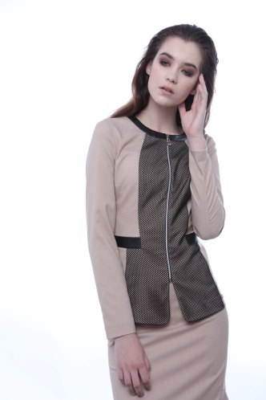 | ЖАКЕТ ФАБРИКА ГРЕЗ 4733/21М99/1 | Вискоза 28%, полиэстер 70%, спандекс 2%. | беж | Легкий жакет, стройнящий фигуру с интересной отделкой, в виде кожи и крупной сетки. Застежка центральная на разъемную молнию. Рукава втачные длиной до запястья. Жакет без подклада. | 3,610р. | 3,430р. | 3,249р. | 3,069р.
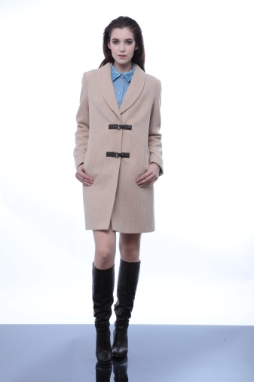 | ПАЛЬТО ОСКАР 4332/1М92/1 | основная ткань: полиэстер 80%, шерсть 20%. Подклад: вискоза50%, полиэстер 50%. | беж | Удлиненное пальто из ткани жаккардового переплетения. Акцентом служат решулируемые застежки-клеванты из черной искусственной кожи. Изделие на подкладке. | 6,980р. | 6,631р. | 6,282р. | 5,933р.
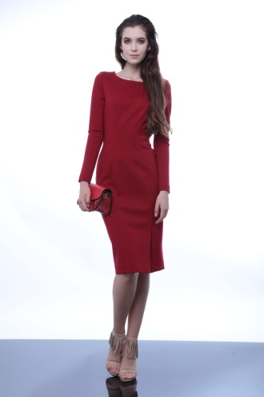 | ПЛАТЬЕ МЕРЛИН 5663/20М144/1 | Вискоза 65%, полиэстер 30%, лайкра 5%. | красный | Женственное и элегантное платье, из плотного трикотажа, которое будет привлекать множество мужских взглядов. В левом рельефе полочки расположен разрез. Округлый вырез горловины. Рукава узкие, длиной до линии запястья. | 3,390р. | 3,221р. | 3,051р. | 2,882р.
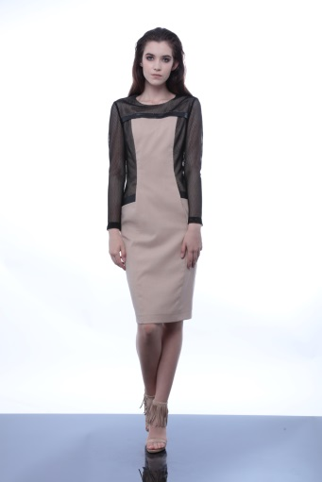 | ПЛАТЬЕ ЛУЧИ СЛАВЫ 5733/21М143/1 | Основная ткань: вискоза 28%, полиэстер 70%, спандекс 2% Подклад: Вискоза 50%, полиэстер 50%. | беж | Платье-футляр с контрастной отделкой из искуственной кожи и крупной сетки. На полочке имеются функциональные карманы. Застежка в среднем шве спинки на потайную молнию. Изделие на подкладе. | 4,300р. | 4,085р. | 3,870р. | 3,655р.

